Hardbutton - TS - ZT
Event Category | Event Action | Event ID - | Event Description | Additional Attributes
 |  | Generated, no client impact |  | Name | Value | Description
hardbutton | clicked |  | 物理按键点击
 |  |  |  | property | <Node - Logical Input ID - xx> | xx - 0, 长按 1，短按 映射关系参考表格

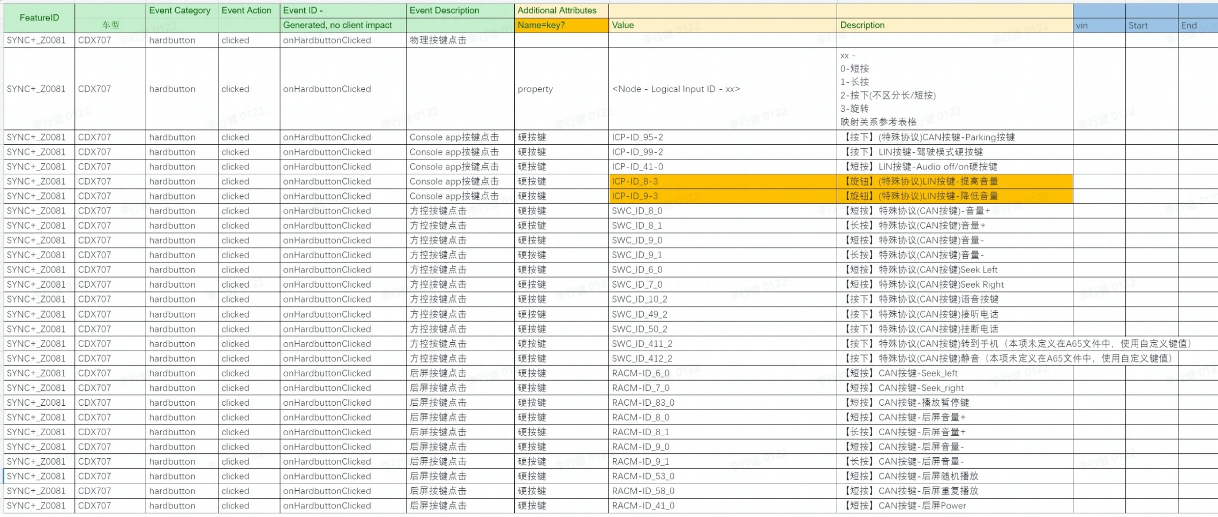

SYNC+_Z0081 | CDX718 | hardbutton | clicked | onHardbuttonClicked | Console app按键点击 | 硬按键 | HCAV-ID_96-2 |  | 【短按】驾驶辅助硬按键

Event Category | Event Action | Event ID - | Event Description | Additional Attributes |  |  | ECG LOG |  |  |  |  |  | Android侧 LOG
 |  | Generated, no client impact |  | Name | Value | Description | vin | ccpufpn | EventID | key | value | time | Event Category | Event Action | key | value | time | 测试环境 | Result | Tester | SW Version | Remark
hardbutton | clicked | onHardbuttonClicked | 物理按键点击
 |  |  |  | property | <Node - Logical Input ID - xx> | xx - 0, 长按 1，短按 映射关系参考表格
 |  |  |  |  | ICP-ID_95-2 | 【按下】(特殊协议)CAN按键-Parking按键 |  |  | onHardbuttonClicked |  | ICP-ID_95-2 | 2023-10-10 15:04:28 |  |  |  |  |  | 台架 | PASS | 杨春明 | 20230920_LB_R05_ENG00
 |  |  |  |  | ICP-ID_99-2 | 【按下】LIN按键-驾驶模式硬按键 |  |  | onHardbuttonClicked |  | ICP-ID_99-2 | 2023-10-10 15:08:08 |  |  |  |  |  | 台架 | PASS | 杨春明 | 20230920_LB_R05_ENG00
 |  |  |  |  | ICP-ID_41-0 | 【短按】LIN按键-Audio off/on硬按键 |  |  | onHardbuttonClicked |  | ICP-ID_41-0 | 2023-10-10 15:08:21 |  |  |  |  |  | 台架 | PASS | 杨春明 | 20230920_LB_R05_ENG00
 |  |  |  |  | ICP-ID_8-3 | 【旋钮】(特殊协议)LIN按键-提高音量 |  |  | onHardbuttonClicked |  | ICP-ID_8-3 | 2023-10-10 15:08:37 |  |  |  |  |  | 台架 | PASS | 杨春明 | 20230920_LB_R05_ENG00
 |  |  |  |  | ICP-ID_9-3 | 【旋钮】(特殊协议)LIN按键-降低音量 |  |  | onHardbuttonClicked |  | ICP-ID_9-3 | 2023-10-10 15:08:35 |  |  |  |  |  | 台架 | PASS | 杨春明 | 20230920_LB_R05_ENG00
 |  |  |  |  | SWC_ID_8_0 | 【短按】特殊协议(CAN按键)-音量+ |  |  | onHardbuttonClicked |  | SWC-ID_8_0 | 2023-10-10 15:26:25 |  |  |  |  |  | 台架 | PASS | 杨春明 | 20230920_LB_R05_ENG00
 |  |  |  |  | SWC_ID_8_1 | 【长按】特殊协议(CAN按键)音量+ |  |  | onHardbuttonClicked |  | SWC-ID_8_1 | 2023-10-10 15:26:23 |  |  |  |  |  | 台架 | PASS | 杨春明 | 20230920_LB_R05_ENG00
 |  |  |  |  | SWC_ID_9_0 | 【短按】特殊协议(CAN按键)音量- |  |  | onHardbuttonClicked |  | SWC-ID_9_0 | 2023-10-10 15:28:50 |  |  |  |  |  | 台架 | PASS | 杨春明 | 20230920_LB_R05_ENG00
 |  |  |  |  | SWC_ID_9_1 | 【长按】特殊协议(CAN按键)音量- |  |  | onHardbuttonClicked |  | SWC-ID_9_1 | 2023-10-10 15:28:49 |  |  |  |  |  | 台架 | PASS | 杨春明 | 20230920_LB_R05_ENG00
 |  |  |  |  | SWC_ID_6_0 | 【短按】特殊协议(CAN按键)Seek Left |  |  | onHardbuttonClicked |  | SWC-ID_6_0 | 2023-10-10 15:29:39 |  |  |  |  |  | 台架 | PASS | 杨春明 | 20230920_LB_R05_ENG00
 |  |  |  |  | SWC_ID_7_0 | 【短按】特殊协议(CAN按键)Seek Right |  |  | onHardbuttonClicked |  | SWC-ID_7_0 | 2023-10-10 15:36:39 |  |  |  |  |  | 台架 | PASS | 杨春明 | 20230920_LB_R05_ENG00
 |  |  |  |  | SWC_ID_10_2 | 【按下】特殊协议(CAN按键)语音按键 |  |  | onHardbuttonClicked |  | SWC-ID_10_2 | / |  |  |  |  |  | 台架 | NA | 杨春明 | 20230920_LB_R05_ENG00 | 与开发沟通过，改成500ms以下是10_0，500ms以上是10_1
 |  |  |  |  |  |  |  |  | onHardbuttonClicked |  | SWC-ID_10_0 | 2023-10-10 15:41:04 |  |  |  |  |  | 台架 | PASS | 杨春明 | 20230920_LB_R05_ENG00
 |  |  |  |  |  |  |  |  | onHardbuttonClicked |  | SWC-ID_10_1 | 2023-10-10 15:40:36 |  |  |  |  |  | 台架 | PASS | 杨春明 | 20230920_LB_R05_ENG00
 |  |  |  |  | SWC_ID_49_2 | 【按下】特殊协议(CAN按键)接听电话 |  |  | onHardbuttonClicked |  | SWC-ID_49_2 | 2023-10-10 15:38:46 |  |  |  |  |  | 台架 | PASS | 杨春明 | 20230920_LB_R05_ENG00
 |  |  |  |  | SWC_ID_50_2 | 【按下】特殊协议(CAN按键)挂断电话 |  |  | onHardbuttonClicked |  | SWC-ID_50_2 | 2023-10-10 15:40:11 |  |  |  |  |  | 台架 | PASS | 杨春明 | 20230920_LB_R05_ENG00
 |  |  |  |  | SWC_ID_411_2 | 【按下】特殊协议(CAN按键)转到手机（本项未定义在A65文件中，使用自定义键值） |  |  | onHardbuttonClicked |  | SWC-ID_411_2 | 2023-10-10 15:39:25 |  |  |  |  |  | 台架 | PASS | 杨春明 | 20230920_LB_R05_ENG00
 |  |  |  |  | SWC_ID_412_2 | 【按下】特殊协议(CAN按键)静音（本项未定义在A65文件中，使用自定义键值） |  |  | onHardbuttonClicked |  | SWC-ID_412_2 | 2023-10-10 15:39:46 |  |  |  |  |  | 台架 | PASS | 杨春明 | 20230920_LB_R05_ENG00
 |  |  |  |  | RACM-ID_6_0 | 【短按】CAN按键-Seek_left |  |  | onHardbuttonClicked |  | RACM-ID_6_0 | 2023-09-20 13:25:10 |  |  |  |  |  | 台架 | PASS | 徐成龙 | 20230920_LB_R05_ENG00
 |  |  |  |  | RACM-ID_7_0 | 【短按】CAN按键-Seek_right |  |  | onHardbuttonClicked |  | RACM-ID_7_0 | 2023-09-20 13:25:13 |  |  |  |  |  | 台架 | PASS | 徐成龙 | 20230920_LB_R05_ENG00
 |  |  |  |  | RACM-ID_83_0 | 【短按】CAN按键-播放暂停键 |  |  | onHardbuttonClicked |  | RACM-ID_83_0 | 2023-09-20 13:25:21 |  |  |  |  |  | 台架 | PASS | 徐成龙 | 20230920_LB_R05_ENG00
 |  |  |  |  | RACM-ID_8_0 | 【短按】CAN按键-后屏音量+ |  |  | onHardbuttonClicked |  | RACM-ID_8_0 | 2023-09-20 13:25:24 |  |  |  |  |  | 台架 | PASS | 徐成龙 | 20230920_LB_R05_ENG00
 |  |  |  |  | RACM-ID_8_1 | 【长按】CAN按键-后屏音量+ |  |  | onHardbuttonClicked |  | RACM-ID_8_1 | 2023-09-20 13:25:31 |  |  |  |  |  | 台架 | PASS | 徐成龙 | 20230920_LB_R05_ENG00
 |  |  |  |  | RACM-ID_9_0 | 【短按】CAN按键-后屏音量- |  |  | onHardbuttonClicked |  | RACM-ID_9_0 | 2023-09-20 13:25:26 |  |  |  |  |  | 台架 | PASS | 徐成龙 | 20230920_LB_R05_ENG00
 |  |  |  |  | RACM-ID_9_1 | 【长按】CAN按键-后屏音量- |  |  | onHardbuttonClicked |  | RACM-ID_9_1 | 2023-09-20 13:25:35 |  |  |  |  |  | 台架 | PASS | 徐成龙 | 20230920_LB_R05_ENG00
 |  |  |  |  | RACM-ID_53_0 | 【短按】CAN按键-后屏随机播放 |  |  | onHardbuttonClicked |  | RACM-ID_53_0 | 2023-09-20 13:25:38 |  |  |  |  |  | 台架 | PASS | 徐成龙 | 20230920_LB_R05_ENG00
 |  |  |  |  | RACM-ID_58_0 | 【短按】CAN按键-后屏重复播放 |  |  | onHardbuttonClicked |  | RACM-ID_58_0 | 2023-09-20 13:25:41 |  |  |  |  |  | 台架 | PASS | 徐成龙 | 20230920_LB_R05_ENG00
 |  |  |  |  | RACM-ID_41_0 | 【短按】CAN按键-后屏Power |  |  | onHardbuttonClicked |  | RACM-ID_41_0 | 2023-09-20 13:25:49 |  |  |  |  |  | 台架 | PASS | 徐成龙 | 20230920_LB_R05_ENG00

QuickPanel-YF
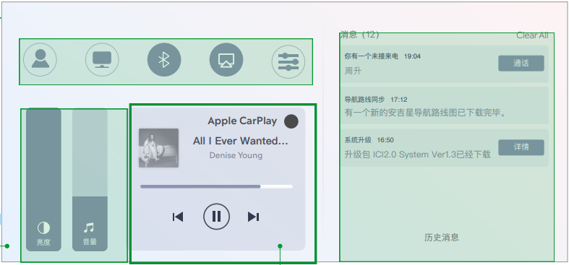
Event Category | Event Action | Event ID - | Event Description | Additional Attributes
 |  | Generated, no client impact |  | Key | Value | Description
quickpanel | mediacontrol |  | 媒体控制区域
 |  |  |  | property | <随心听|随心看|云听|CarPlay音乐>
 |  |  |  | Buttonclick | <played|ended|prev|next> | 音频控制具体操作，部分音源仅适用于特定操作， 例如Cpmusic仅有上一曲/下一曲，暂停/播放
quickpanel | normalset |  | 其他控制
 |  |  |  | <The property that changed - see below>
 |  |  |  | 个性化档案入口 | clicked
 |  |  |  | 精简屏幕 | <on|off>
 |  |  |  | 蓝牙开关 | <on|off>
 |  |  |  | 投屏开关 | <on|off>
 |  |  |  | 进入设置 | clicked
 |  |  |  | 音量调节 | <0 ~ 30> | 调整后的音量值
 |  |  |  | 亮度调节 | <-4~4> | 调整后的亮度值

Carplay - YF - Gengdekang
Event Category | Event Action | Event ID - | Event Description | Additional Attributes
 |  | Generated, no client impact |  | Key | Value | Description
carplay | connected |  | 连接成功 |  |  | iphone设备成功连接时上报。包含开机自动连接，断开后自动连接的场景
 |  |  |  | OS_Version | <xxxxx> | 记录连接iphone的软件版本
 |  |  |  | iphone | <xxxxx> | 手机型号
carplay | Disconnection |  | 断开连接 |  |  | 因手动点击断开、系统关机、链接中断、紧急救援触发等原因导致的Carplay断连发生时上报
 |  |  |  | from | <start time> | 记录连接成功时的时间点和断开连接的时间点
 |  |  |  | to | <end time>
carplay | opened |  | Carplay退到后台
 |  |  |  | label | <hmi|voice|auto>
carplay | quit |  | Carplay切到前台
 |  |  |  | label | <hmi|voice|auto>
carplay | switch |  | 本地和Carplay切换
 |  |  |  | status | <carplay|本地>
cpphonecall | placed |  | 拨打电话
cpphonecall | accepted |  | 接听电话
 |  |  |  | label | <hardbutton> | 仅当用户通过硬按键操作时上报
 |  |  |  | 第二通来电操作 | <保留并接听> | 仅当有第二通电话打入时上报
 |  |  |  | status | <单方通话|多方通话>
 |  |  |  | from | <start time> | carplay连接的时间，手机端通话的开始时间可以获取到
 |  |  |  | to | <end time> |  | 车机断开后不记录
cpphonecall | control |  | 通话过程中操作
 |  |  |  | <The property that changed - see below>
 |  |  |  | 添加通话 | clicked | 添加成功时上报
 |  |  |  | 第二通电话 | <合并|交换>
cpmusic | played |  | 音频源切入 & 开始播放时 |  |  | Carplay内部音源之前的切入或本地音频与Carplay音频的切入，开机自动连接，手动点击播放
 |  |  |  | property | <xxxx> | 记录使用的播放源
cpmusic | ended |  | 当前音频停止播放时触发，并记录开始播放/结束播放的时间点 |  |  | 包括但不限于断连、被电话打断、被语音打断或本地音源/CP音源切换、包括source 打断、暂停、切出、系统关机等场景
 |  |  |  | property | <xxxx> | 切出前的播放源
 |  |  |  | from | <audio play start time> | 本次播放时长，暂停/结束播放时刻-开始播放时刻
 |  |  |  | to | <audio play end time>
cpmusic | controls |  | 音频控制，包括播放，暂停，上/下一曲，播放模式选择
 |  |  |  | label | <hmi|widget|hardbutton|rear|others> | hmi仅包含在原生播放器内部的操作,rear是后排小屏的操作
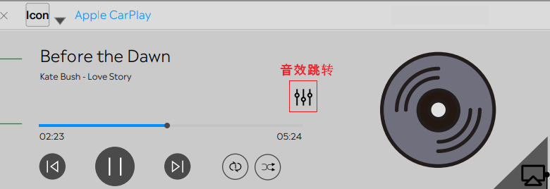
 |  |  |  | operation | <播放|暂停|下一曲|上一曲|单曲循环|列表循环|随机播放>
 |  |  |  | property | <xxxx> | 操作的播放源
cpmusic | clicked |  | CP音乐相关的按键
 |  |  |  | property | <xxxx> | 操作的播放源
 |  |  |  | <The property that changed - see below>
 |  |  |  | ⾳效跳转 | clicked
 |  |  |  | 投屏 | <on|off>
cpvoice | wakeup |  | 语音被唤醒时触发
 |  |  |  | label | <Hey_Siri|Hardbutton|Others> | Hardbutton是长按才会唤起,不属于Hey_siri和Hardbutton的其他唤醒方式算作Others
cpvoice | ended |  | 语音被退出时触发
 |  |  |  | label | <voice|Hardbutton|Others> | 属于Hey_siri和Hardbutton的其他退出方式算作Others
Cpmap | opened |  | 打开地图
 |  |  |  | property | <xxxx> | 记录导航的地图软件
Cpmap | tripstarted |  | 开始导航 |  |  | 如果用户在连接车机前就在手机端已发起导航，则开始导航从连接车机端时上报。
 |  |  |  | property | <xxxx> | 记录导航的地图软件
Cpmap | tripended |  | 结束导航 |  |  | 手动点击结束、到目的地自动结束、Carplay连接断开、关机、被本地导航切掉或被内部其他地图切掉时上报结束导航。
 |  |  |  | property | <xxxx> | 记录导航的地图软件
 |  |  |  | Navi. Duration | <xxxs> | 本次车机端导航时长，仅在苹果原生结束导航时上报
 |  |  |  | Navi. Distance | <xxxm> | 本次导航里程，仅在苹果原生结束导航时上报
 |  |  |  | is_arrived | <ture|false> | 是否到达目的地，以自动结束导航为判断条件，仅在苹果原生结束导航时上报

Seat Control - TS
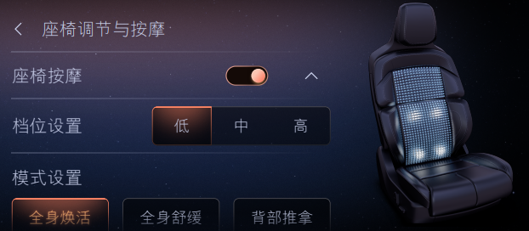
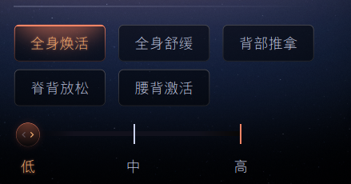
Event Category | Event Action | Event ID - | Event Description | Additional Attributes |  |  | ECG LOG
 |  | Generated, no client impact |  | Key | Value | Description | vin | ccpufpn | EventID | key | value | time | Result | ID | 测试结果 | 测试环境 | Tester | SW Version | Remark
seat | control |  | 座椅调节&按摩方式
 |  |  |  | label | <hmi> | 区分三种控制方式 |  |  | onSeatControl | label | hmi | 2023-10-09 13:36:47 |  |  | PASS
 |  |  |  |  | <物理按键> |  |  |  | onSeatControl | label | 物理按键 | 2023-10-10 19:07:48 |  |  | PASS
 |  |  |  |  | <voice> |  |  |  | onSeatControl | label | voice | 2023-10-13 13:35:00 |  |  | PASS
seat | rearmoving |  | 移动后排座椅
 |  |  |  | side | <主驾后排> |  |  |  | onSeatRearmoving | side | 主驾后排 | 2023-10-09 13:34:27 |  |  | PASS
 |  |  |  |  | <副驾后排> |  |  |  | onSeatRearmoving | side | 副驾后排 | 2023-10-09 13:34:46 |  |  | PASS
 |  |  |  | 移动操作 | <向前> |  |  |  | onSeatRearmoving | 移动操作 | 向前 | 2023-10-09 13:34:27 |  |  | PASS
 |  |  |  |  | <向后> |  |  |  | onSeatRearmoving | 移动操作 | 向后 | 2023-10-09 13:34:36 |  |  | PASS
seat | passenger |  | 移动副驾座椅
 |  |  |  | side |  |  |  |  | onSeatPassenger | side | 副驾 | 2023-10-09 14:03:13 |  |  | PASS
 |  |  |  | 移动操作 | <靠椅向前> |  |  |  | onSeatPassenger | 移动操作 | 靠椅向前 | 2023-10-09 14:03:20 |  |  | PASS
 |  |  |  |  | <靠椅向后> |  |  |  | onSeatPassenger | 移动操作 | 靠椅向后 | 2023-10-09 14:03:13 |  |  | PASS
 |  |  |  |  | <座位向前> |  |  |  | onSeatPassenger | 移动操作 | 座椅向前 | 2023-10-09 14:03:28 |  |  | PASS
 |  |  |  |  | <座位向后> |  |  |  | onSeatPassenger | 移动操作 | 座椅向后 | 2023-10-09 14:03:25 |  |  | PASS
vehicle | seatmassage |  | 座椅按摩
 |  |  |  | 位置 | <驾驶侧> |  |  |  | onVehicleSeatmassage | 位置 | 驾驶侧 | 2023-10-09 14:03:48 |  |  | PASS
 |  |  |  |  | <副驾侧> |  |  |  | onVehicleSeatmassage | 位置 | 副驾侧 | 2023-10-09 14:16:58 |  |  | PASS
 |  |  |  | 座椅按摩 | <on> |  |  |  | onVehicleSeatmassage | 座椅按摩 | on | 2023-10-09 14:03:48 |  |  | PASS
 |  |  |  |  | <off> |  |  |  | onVehicleSeatmassage | 座椅按摩 | off | 2023-10-09 14:17:42 |  |  | PASS
 |  |  |  | <The property that changed - see below>
 |  |  |  | 挡位设置 | <低> |  |  |  | onVehicleSeatmassage | 档位设置 | 低 | 2023-10-09 14:16:24 |  |  | PASS
 |  |  |  |  | <中> |  |  |  | onVehicleSeatmassage | 档位设置 | 中 | 2023-10-09 14:16:37 |  |  | PASS
 |  |  |  |  | <高> |  |  |  | onVehicleSeatmassage | 档位设置 | 高 | 2023-10-09 14:16:41 |  |  | PASS
 |  |  |  | 模式设置 | <6|7|8|9|10> | 按摩模式 6: 全身焕活 7: 全身舒缓 8: 背部推拿 9: 脊背放松 10: 腰背激活 |  |  | / | / | / | / |  |  | NA
 |  |  |  | 全身焕活 | <低> |  |  |  | onVehicleSeatmassage | 全身焕活 | 低 | 2023-10-09 14:04:54 |  |  | PASS
 |  |  |  |  | <中> |  |  |  | onVehicleSeatmassage | 全身焕活 | 中 | 2023-10-09 14:04:53 |  |  | PASS
 |  |  |  |  | <高> |  |  |  | onVehicleSeatmassage | 全身焕活 | 高 | 2023-10-09 14:03:48 |  |  | PASS
 |  |  |  | 全身舒缓 | <低> |  |  |  | onVehicleSeatmassage | 全身舒缓 | 低 | 2023-10-09 14:11:08 |  |  | PASS
 |  |  |  |  | <中> |  |  |  | onVehicleSeatmassage | 全身舒缓 | 中 | 2023-10-09 14:10:59 |  |  | PASS
 |  |  |  |  | <高> |  |  |  | onVehicleSeatmassage | 全身舒缓 | 高 | 2023-10-09 14:05:37 |  |  | PASS
 |  |  |  | 背部推拿 | <低> |  |  |  | onVehicleSeatmassage | 背部推拿 | 低 | 2023-10-09 14:15:33 |  |  | PASS
 |  |  |  |  | <中> |  |  |  | onVehicleSeatmassage | 背部推拿 | 中 | 2023-10-09 14:15:17 |  |  | PASS
 |  |  |  |  | <高> |  |  |  | onVehicleSeatmassage | 背部推拿 | 高 | 2023-10-09 14:15:11 |  |  | PASS
 |  |  |  | 脊背放松 | <低> |  |  |  | onVehicleSeatmassage | 脊背放松 | 低 | 2023-10-09 14:16:06 |  |  | PASS
 |  |  |  |  | <中> |  |  |  | onVehicleSeatmassage | 脊背放松 | 中 | 2023-10-09 14:16:10 |  |  | PASS
 |  |  |  |  | <高> |  |  |  | onVehicleSeatmassage | 脊背放松 | 高 | 2023-10-09 14:16:10 |  |  | PASS
 |  |  |  | 腰背激活 | <低> |  |  |  | onVehicleSeatmassage | 腰背激活 | 低 | 2023-10-09 14:16:24 |  |  | PASS
 |  |  |  |  | <中> |  |  |  | onVehicleSeatmassage | 腰背激活 | 中 | 2023-10-09 14:16:20 |  |  | PASS
 |  |  |  |  | <高> |  |  |  | onVehicleSeatmassage | 腰背激活 | 高 | 2023-10-09 14:16:15 |  |  | PASS
 |  |  |  | 按摩挡位 | <低> |  |  |  | onVehicleSeatmassage | 按摩档位 | 低 | 2023-10-09 14:16:24 |  |  | PASS
 |  |  |  |  | <中> |  |  |  | onVehicleSeatmassage | 按摩档位 | 中 | 2023-10-09 14:16:37 |  |  | PASS
 |  |  |  |  | <高> |  |  |  | onVehicleSeatmassage | 按摩档位 | 高 | 2023-10-09 14:16:41 |  |  | PASS
 |  |  |  | 保存挡位 | clicked | 用户点击确认后上报 |  |  | / | / | / | / |  |  | Fail |  |  |  | FCIVIOS-16987 【U718】【黑盒】【必现】【CarInput】【埋点】缺少保存挡位的埋点数据
seat | adjusted |  | 座椅调节
 |  |  |  | side | <主驾> |  |  |  | onSeatAdjusted | side | 主驾 | 2023-10-09 13:46:18 |  |  | PASS
 |  |  |  |  | <副驾> |  |  |  | onSeatAdjusted | side | 副驾 | 2023-10-09 14:17:45 |  |  | PASS
 |  |  |  | 挡位 | <1~10> |  |  |  | onSeatAdjusted | 档位 | 6挡 | 2023-10-09 14:54:21 |  |  | PASS
 |  |  |  | <The property that changed - see below>
 |  |  |  | 腰部调节 | <上腰托> |  |  |  | onSeatAdjusted | 腰部调节 | 上腰托 | 2023-10-09 14:53:47 |  |  | PASS
 |  |  |  |  | <中腰托> |  |  |  | onSeatAdjusted | 腰部调节 | 中腰托 | 2023-10-09 14:54:21 |  |  | PASS
 |  |  |  |  | <下腰托> |  |  |  | onSeatAdjusted | 腰部调节 | 下腰托 | 2023-10-09 14:54:29 |  |  | PASS
 |  |  |  | 靠背调节 | <肩部> |  |  |  | onSeatAdjusted | 靠背调节 | 肩部 | 2023-10-09 14:53:19 |  |  | PASS
 |  |  |  |  | <靠背侧翼> |  |  |  | onSeatAdjusted | 靠背调节 | 靠背侧翼 | 2023-10-09 14:44:47 |  |  | PASS
 |  |  |  |  | <坐垫侧翼> |  |  |  | onSeatAdjusted | 靠背调节 | 坐垫侧翼 | 2023-10-09 14:44:46 |  |  | PASS
 |  |  |  | 腿部调节 | <左腿托> |  |  |  | onSeatAdjusted | 腿部调节 | 左腿托 | 2023-10-09 14:44:49 |  |  | PASS
 |  |  |  |  | <右腿托> |  |  |  | onSeatAdjusted | 腿部调节 | 右腿托 | 2023-10-09 14:44:49 |  |  | PASS
seat | Headrest |  | 头枕调节
 |  |  |  | 调节操作 | <上> |  |  |  | onSeatHeadrest | 调节操作 | 上 | 2023-10-09 13:38:50 |  |  | PASS
 |  |  |  |  | <下> |  |  |  | onSeatHeadrest | 调节操作 | 下 | 2023-10-09 13:39:00 |  |  | PASS
 |  |  |  |  | <左> |  |  |  | onSeatHeadrest | 调节操作 | 左 | 2023-10-09 13:38:53 |  |  | PASS
 |  |  |  |  | <右> |  |  |  | onSeatHeadrest | 调节操作 | 右 | 2023-10-09 13:38:58 |  |  | PASS

suprisemessage -inhouse-kanbing
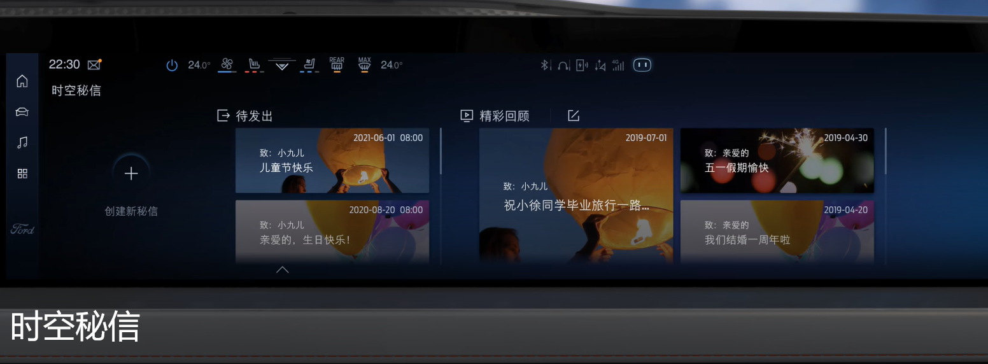
Event Category | Event Action | Event ID - | Event Description | Additional Attributes
 |  | Generated, no client impact |  | Key | Value | Description
SurpriseMessage | opened |  | 打开时空密信
SurpriseMessage | closed |  | 关闭时空密信
SurpriseMessage | published |  | 时空密信保存发布成功
 |  |  |  | 模板 | <生日快乐lxxx|xxx>
 |  |  |  | 字体 | <xxxlxxx|xxx> | 0： 福特字体； 1：汉仪； 2：尚巍
 |  |  |  | 文本内容 | <xxxx>
 |  |  |  | 文本长度 | <xxxx>
SurpriseMessage | clicked |  | 时空密信点击事件
 |  |  |  | property | <The property that changed - see below>
 |  |  |  |  | 查看更多 | 用户点击“查看更多”按钮时触发
 |  |  |  |  | 关闭密信 | 用户点击“关闭密信”按钮时触发
 |  |  |  |  | 删除 | 待发送密信被删除
 |  |  |  |  | 退出编辑 | 退出编辑页面
SurpriseMessage | speed |  | 秘信来临时，车速是否超过阈值速度
 |  |  |  | isoverspeed | <true|false>

rejuvenation-inhouse-Huang Went
Event Category | Event Action | Event ID - | Event Description | Additional Attributes
 |  | Generated, no client impact |  | Key | Value | Description
rejuvenation | opened |  | 功能打开 |  |  | 用户通过语音或点击打开rejuvenation时上报
rejuvenation | closed |  | 功能关闭 |  |  | rejuvenation功能语音或点击关闭，关机应用被退出时上报
rejuvenation | stored |  | 个性化设置
 |  |  |  | 主题选择 | <xxx>
 |  |  |  | <The property that changed - see below>
 |  |  |  | 香氛激活 | <跟随主题|xxx|xxx|xxx|无香氛>
 |  |  |  | 音频选择 | <主题音乐|xxx|无音频>
 |  |  |  | 主驾座椅调整 | <on|off>
 |  |  |  | 座椅按摩开关 | <on|off>
 |  |  |  | 座椅通风 | <on|off>
 |  |  |  | 座椅加热 | <on|off>
 |  |  |  | 蓝牙电话免打扰 | <on|off>
rejuvenation | stated |  | 主题开始使用 |  |  | 每次主题开始使用时上报
 |  |  |  | 主题选择 | <xxx>
 |  |  |  | 时长选择 | <3mins|5mins|10mins> | 根据实际主题所选时长为准
 |  |  |  | 香氛激活 | <跟随主题|xxx|xxx|xxx|无香氛> | 每次主题开始使用时上报个性化设置的状态
 |  |  |  | 音频选择 | <主题音乐|xxx|无音频>
 |  |  |  | 主驾座椅调整 | <on|off>
 |  |  |  | 座椅按摩开关 | <on|off>
 |  |  |  | 座椅通风 | <on|off>
 |  |  |  | 座椅加热 | <on|off>
 |  |  |  | 蓝牙电话免打扰 | <on|off>
rejuvenation | duration |  | 退出主题时记录实际使用时长
 |  |  |  | 主题选择 | <xxx>
 |  |  |  | 所选时长 | <3mins|5mins|10mins> | 根据实际主题所选时长为准
 |  |  |  | from | <start time>
 |  |  |  | to | <end time>
 |  |  |  | 是否完全结束 | <true|false> | true是完全结束，false是中断
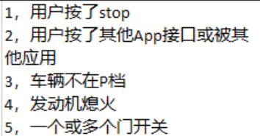
 |  |  |  | 中断原因 | <1|2|3|4|5> | 只有是被中断的时候上报
rejuvenation | preview |  | 点击预览
 |  |  |  | 主题选择 | <xxx>

